Sheet1
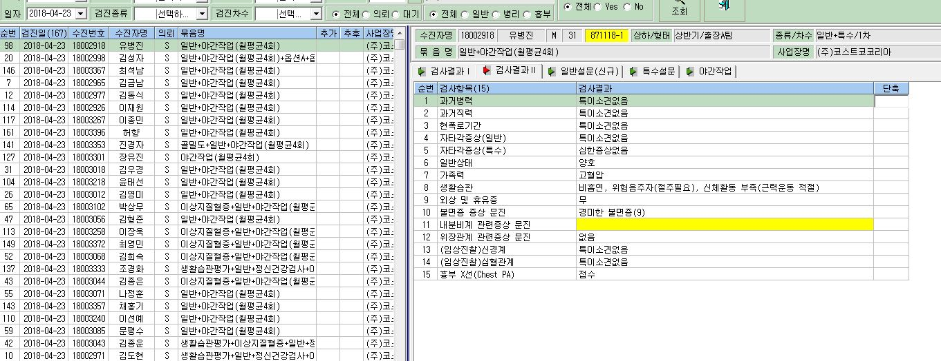

남성근로자 입력 안됨

